Plan de Mantenimiento
 |  | GESTIÓN DE TECNOLOGÍA DE INFORMACIÓN Y COMUNICACIONES Mantenimiento Infraestructura Tecnológica |  |  |  |  |  |  |  |  |  |  | Código: GTI-F015 Versión: 03 Fecha: 12/05/2026

1. OBJETIVO |  |  |  |  | 2. ALCANCE
Detallar los servicios tecnológicos que soportan los servicios del IDEAM, con el fin de definir los esquemas de mantenimiento, soporte técnico y continuidad que deben garantizarse para su adecuado, seguro y eficiente funcionamiento, en cumplimiento de la misionalidad institucional. |  |  |  |  | • Garantizar el manejo oportuno, confiable y trazable de la información generada a partir del uso de las Tecnologías, en el marco de los servicios prestados por el proceso de Gestión de TI.
 |  |  |  |  | • Optimizar los costos operativos asociados a la prestación de los servicios de soporte técnico y mantenimiento de las plataformas tecnológicas que soportan los servicios del IDEAM.
 |  |  |  |  | • Garantizar la disponibilidad y continuidad operativa en los servicios tecnológicos soportados con el mantenimiento preventivo.
 |  |  |  |  | • Planificar las tareas programadas que afectan la disponibilidad del servicio para minimizar el impacto de estos.
3. DEFINICIÓN PLAN DE MANTENIMIENTO
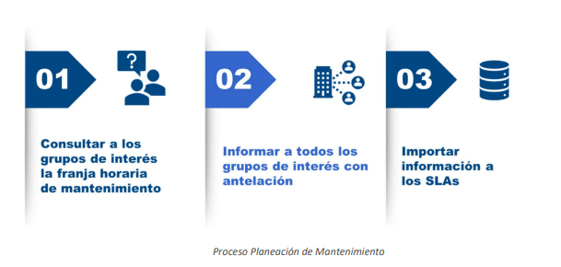 La criticidad de los activos de TI se define con base en las siguientes variables de clasificación, las cuales reflejan su nivel de impacto en la disponibilidad, integridad y continuidad de los servicios tecnológicos.
4. TÉRMINOS Y DEFINICIONES
Mantenimiento: Es un proceso mediante el cual se asegura que un activo (equipo) continúe desempeñando las funciones deseadas.
Mantenimiento preventivo: Actividades programadas para evitar fallas.
Mantenimiento correctivo: Acciones realizadas para corregir fallas imprevistas y restablecer el servicio.
ANS (Acuerdo de Niveles de Servicio): Documento que define los niveles de calidad, tiempos de atención y responsabilidades para la prestación de un servicio.

5. ANÁLISIS, PRIORIZACIÓN Y EVALUACIÓN DE RIESGOS
Riesgos Identificados |  |  |  | Análisis y Evaluación Riesgos
 |  |  |  | Requerimientos Mantenimientos Preventivos |  |  |  | Impacto | Urgencia | Prioridad | Observaciones
Gestión y mantenimiento de la disponibilidad de los servicios. |  |  |  | Contar con acuerdos de niveles de servicio vigentes que aseguren el mantenimiento preventivo, la disponibilidad de la infraestructura tecnológica institucional y la atención oportuna de incidencias. |  |  |  | MEDIO | MEDIO | BAJO | Planificar la gestión y renovación de contratos

6. PROGRAMACIÓN DE MANTENIMIENTOS
No. | N° Contrato | Información Contractual | No. de Mantenimientos | Programación de Mantenimientos |  |  |  |  |  |  |  |  |  |  | Año
 |  |  |  | ENE | FEB | MAR | ABR | MAY | JUN | JUL | AGOS | SEP | OCT | NOV | DIC | Total
1 | Mantenimiento de equipos de seguridad
1.1 | No.: 893 de 2023 Fecha de Inicio: 16/07/2023 Fecha Final 27-02-2026 | Proveedor: DATASEC Descripción Actividad: Mantenimiento de Seguridad perimetral |  | FALSE | FALSE | FALSE | FALSE | FALSE | FALSE | FALSE | FALSE | FALSE | FALSE | FALSE | FALSE
 |  |  | Tipo de Mantenimiento | Preventivo | Correctivo
1.2 | No.: Fecha de Inicio: | Proveedor: No. de Mantenimientos: |  | FALSE | FALSE | FALSE | FALSE | FALSE | FALSE | FALSE | FALSE | FALSE | FALSE | FALSE | FALSE
 |  |  | Tipo de Mantenimiento
2 | Mantenimiento de equipos de red
2.1 | No.: 893 de 2023 Fecha de Inicio: 16/07/2023 Fecha Final 27-02-2026 | Proveedor: DATASEC Descripción Actividad: Mantenimiento de Seguridad perimetral |  | FALSE | FALSE | FALSE | FALSE | FALSE | FALSE | FALSE | FALSE | FALSE | FALSE | FALSE | FALSE
 |  |  | Tipo de Mantenimiento | Preventivo | Correctivo
2.2 | No.: Fecha de Inicio: | Proveedor: No. de Mantenimientos: |  | FALSE | FALSE | FALSE | FALSE | FALSE | FALSE | FALSE | FALSE | FALSE | FALSE | FALSE | FALSE
 |  |  | Tipo de Mantenimiento
7. RECOMENDACIONES
La solución de VEEAM Backup no tiene rutinas de mantenimiento, está sujeta exclusivamente a actualizaciones y se aplican cuando se liberan por parte de fábrica. Por tal razón, no se relaciona en la programación.

8. APROBACION PLAN DE MANTENIMIENTO
Revisado por: |  |  |  | Fecha de elaborado:

 |  |  |  | Elaborado por:
 | Nombre:
 | Cargo:

Aprobado por:
Cargo: | Jefe Oficina de Informática |  | Fecha de aprobado:

